仕様概要
 |  | 業務ＩＤ | shipping |  | 機能ＩＤ | PickingListPrint
 |  | 業務名称 | 出荷管理 |  | 機能名称 | 荷揃表・荷札・納品書再発行
...
帳票種類についてはマスタで表示/非表示の管理を行い、拠点毎に設定できること。
...
 | 出荷業務管理者 |  |  | 利用タイミング（When） |  |  | 随時
 | ・印刷詰まり、汚れ等で使用不可となった荷揃表・納品書を再発行する（帳票印刷）
 | ・出荷メニューより【荷揃表・荷札・納品書再発行】をクリック
 | ・出荷帳票発行区分を選択
...
※画面遷移は「SCD201_STEP234_画面遷移図(WMS)」＜出荷管理シート＞「荷揃表・荷札・納品書再発行」を参照 |  |  |  |  |  |  |  | 2023/12/26 高野 画面遷移追加

補足．画面イメージ（変更前）

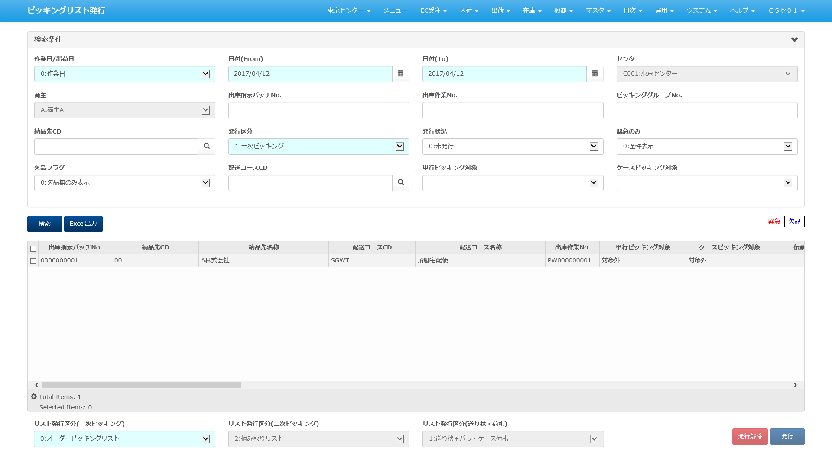

■I/O関連図、CRUD図 |  |  |  |  |  |  |  | 2024/3/13 べ I/O関連図追加
凡例
XXXXXXXX
画面プログラム
プログラム名を記入
XXXXXXXX
バッチプログラム
プログラム名を記入
XXXXXXXX
テーブル
テーブル名を記入
（XXXテーブルのテーブルは不要）
XXXXXXXX
帳票
帳票名を記入
（該当機能で直接出力する場合）
XXXXXXXX
ファイル
ファイル名を記入
データの流れ

I/O関連図
...
引当指示ヘッダ
センタマスタ
荷揃表
出庫帳票
...
引当指示ボディ
取引先マスタ
...
出庫ヘッダ
区分値明細マスタ
荷札
...
出庫ボディ
処理区分マスタ
...
納品書
...
出荷指示ヘッダ
商品マスタ
...
出荷指示ボディ
配送コースマスタ
...
センタ運送業者 マスタ
個別貼り付けラベル
...
梱包ヘッダ
...
梱包ボディ
辞書ビュー
...
出庫帳票
販売組織マスタ
 |  |  |  | 印刷
荷揃表・荷札・納品書再発行
...
梱包帳票
在庫
...
ロケーションマスタ
...
ロット
...
メッセージマスタ
...
ゾーンマスタ
...
共通運送業者マスタ
...
マッチングマスタ
...
運送業者荷材マスタ
...
運送業者郵便番号マスタ
...
ヤマト送り状マスタ
...
佐川送り状マスタ
...
ゆうパック送り状マスタ
 |  |  |  | Excel出力

荷揃表・荷札・納品書再発行

明細情報
1荷揃単位
伝票枚数：荷揃内の出荷指示数
行数：出荷指示明細の行数
アイテム：荷揃内の商品種類の数
総ピース数：数量の合計数
になります。
複雑なケースとしては同一荷揃番号が２伝票（A、B）で
伝票A：商品P、Qの2明細
伝票B：商品P、Rの2明細
の場合
伝数：2
行数：4
アイテム：3（P、Q、R）
総ピース数：10
出荷指示の伝票

出荷指示の伝票

当シートについて
シート「仕様概要」にある画面イメージの明細部分を全表示し、かつ一覧の改修内容（項目の追加）を
反映したイメージとなっております。
※画像に表示されているデータはサンプルとなります。
現状は、ONEｓLOGI標準の項目内容・並び順となっておりますので、
ミドリ安全殿にて
①不要項目の洗い出し
⇒表示が不要な項目については、非表示設定をします
②項目並び順の決定
⇒優先度の高い項目（ロットや期限日等）を、一覧の左側に持ってくるといった、列の並び順を変えることができます
をお願いできますでしょうか
また、センタ毎に表示／非表示、入力項目であれば必須／任意の設定が可能となっております。
※一覧項目の並び順はスキーマを分けることで、センター毎に実装する

設計概要
...
メッセージコード | メッセージ内容
ecDeliverySlipCannotPrintExceptEcOrderError | EC受注以外はEC納品書は発行できません。
...
バラオーダー、直送、預り品の場合は未確定 バラオーダー、店送り、預り品の場合は未確定
バラオーダー、戸配、預り品の場合は未確定
メッセージコード | メッセージ内容
pickingPatternCannotReprintError | ピッキングパターンがバラオーダー以外、出荷区分が直送、店送りで預り品区分が預り品以外または、出荷区分が戸配で預り品区分が通常品でフロア完結区分がフロア完結しないの場合は再発行できません。
...
メッセージコード | メッセージ内容
dataNotFoundError | 該当データが存在しません。
...

マッピング定義
...
未確定
...

EXCELイメージ
荷揃表・荷札・納品書再発行
■検索後画面イメージ
 |  |  |  |  |  |  |  |  |  |  |  |  |  |  |  |  |  | 緊急 |  | 欠品

 | 検索条件
 |  | センタ |  |  |  | 検索基準日 |  | 日付(From) |  |  |  | 日付(To)
 |  | C001: ミドリロジ草加 |  |  |  | 0：出荷指示日 |  | 2024/1/16 |  |  |  | 2024/1/16
 |  | 出荷帳票発行区分 |  |  |  | 発行状況 |  | 運送便CD |  |  |  | 運送業者CD
 |  | 01：バラ荷揃表 |  |  |  | 1：発行済 |  |  |  |  |  | YMT:ヤマト運輸 |  |  |  |  |  |  |  |  | 発行状況
 |  | 荷揃番号(From) |  |  |  | 荷揃番号(To) |  | 代表荷揃番号(From) |  |  |  | 代表荷揃番号(To) |  |  |  |  |  |  |  |  | 1：発行済
 |  | 30-30001-0-01 |  |  |  | 30-30003-0-01
 |  | 発注伝票番号

検索
Excel出力
...
 |  | 荷揃番号 |  | 代表荷揃番号 |  | 送り先名称 |  |  | 運送便CD | 運送便名称 |  |  |  | 運送業者CD | 運送業者名称
 |  | 30-30001-0-01 |  |  |  | 送り先名称Ａ |  |  | LN001 | 配送コース名称Ａ |  |  |  | YMT | ヤマト運輸
 |  | 30-30002-0-01 |  |  |  | 送り先名称Ｂ |  |  | LN002 | 配送コース名称Ｂ |  |  |  | YMT | ヤマト運輸
 |  | 30-30003-0-01 |  |  |  | 送り先名称Ｃ |  |  | LN003 | 配送コース名称Ｃ |  |  |  | YMT | ヤマト運輸

発行

 |  |  |  |  |  |  |  |  |  |  |  |  |  | 総バラ数 |  |  | 出荷予定日 |  | 作業日
 |  |  |  |  |  |  |  |  |  |  |  |  |  | 10 |  |  | 2023-12-04
 |  |  |  |  |  |  |  |  |  |  |  |  |  | 10 |  |  | 2023-12-04 |  | 2023-12-04
 |  |  |  |  |  |  |  |  |  |  |  |  |  | 10 |  |  | 2023-12-04 |  | 2023-12-05

 |  |  |  |  |  |  |  |  |  |  |  |  | 納品書発行 |  | 納品書発行日時
 |  |  |  |  |  |  |  |  |  |  |  |  | 未発行
 |  |  |  |  |  |  |  |  |  |  |  |  | 未発行
 |  |  |  |  |  |  |  |  |  |  |  |  | 未発行
...
 | 荷揃番号 |  | 代表荷揃番号 |  | 送り先名称 |  | 運送便CD | 運送便名称 |  |  | 運送業者CD |  | 運送業者名称 |  |  | ユーザCD |  | ユーザ名称
 | 30-30001-0-01 |  |  |  | 送り先名称Ａ |  | LN001 | 配送コース名称Ａ |  |  | YMT |  | ヤマト運輸 |  |  | EC001 |  | ユーザ名称１
 | 30-30002-0-01 |  |  |  | 送り先名称Ｂ |  | LN002 | 配送コース名称Ｂ |  |  | YMT |  | ヤマト運輸 |  |  | EC002 |  | ユーザ名称２
 | 30-30003-0-01 |  |  |  | 送り先名称Ｃ |  | LN003 | 配送コース名称Ｃ |  |  | YMT |  | ヤマト運輸 |  |  | EC003 |  | ユーザ名称３

■初期表示画面イメージ
荷揃表・荷札・納品書再発行

 | 検索条件
 |  | センタ |  |  |  | 検索基準日 |  | 日付(From) |  |  |  | 日付(To)
 |  | C001: ミドリロジ草加 |  |  |  |  |  | 2024/1/16 |  |  |  | 2024/1/16
 |  | 出荷帳票発行区分 |  |  |  | 発行状況 |  | 運送便CD |  |  |  | 運送業者CD
 |  |  |  |  |  | 1：発行済
 |  | 荷揃番号(From) |  |  |  | 荷揃番号(To) |  | 代表荷揃番号(From) |  |  |  | 代表荷揃番号(To)

 |  | 発注伝票番号

検索
Excel出力
...
 |  | 荷揃番号 |  | 代表荷揃番号 |  | 送り先名称 |  |  | 運送便CD | 運送便名称 |  |  |  | 運送業者CD | 運送業者名称

発行

